Sheet1
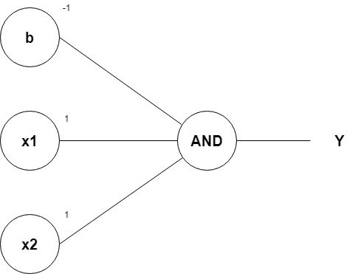
Representasi Saraf Tiruan pada Gerbang Logika AND dengan Menggunakan Algoritma Perceptron
Oleh: Zakiul Fahmi Jailani, MSc

Representasi Saraf Tiruan pada Gerbang Logika AND dengan Menggunakan Algoritma Perceptron

A | Tabel gerbang logika AND
 |  | x1 | x2 | y
 |  | 0 | 0 | 0
 |  | 0 | 1 | 0
 |  | 1 | 0 | 0
 |  | 1 | 1 | 1

 |  | Kita memiliki 2 variabel predictor yaitu x1 dan x2,
 |  | serta kita memiliki 1 variabel target yaitu y

B | Nilai bobot, bias, dan threshold rumus model gerbang logika AND
 |  | w1 | 1
 |  | w2 | 1
 |  | bias (b) | -1
 |  | Threshold (z) | 0

 |  | Nilai Threshold:
 |  | yaitu sebuah nilai batas yang akan menentukan apakah bilangan yang kita prediksi akan masuk ke nilai 1 atau 0

 |  | Jika nilai v < z, maka y' = 0, jika tidak maka y'=1

 |  | Iterasi (looping) | x1 | x2 | v | luaran y' | y | error | w1 baru | w2 baru | delta w1 | delta w2 | Catatan:
 |  | 1 | 0 | 0 | -1 | 0 | 0 | 0 |  |  |  |  | Bisa gunakan tanda $ pada cell yang nilainya konstan/tidak berubah
 |  |  | 0 | 1 | 0 | 0 | 0 | 0 |  |  |  |  | Setelah itu, tinggal di drag kebawah saja.
 |  |  | 1 | 0 | 0 | 0 | 0 | 0
 |  |  | 1 | 1 | 1 | 1 | 1 | 0

 |  | dari perkalian (w1*x1) + (w2*x2) + b, kita akan mendapatkan:
 |  | (w1*x1) + (w2*x2) + b =
 |  | = (1*x1) + (1*x2) + (-1)
 |  | = x1 + x2 -1

 |  | Maka, kesimpulannya adalah:
 |  | Rumus model algoritma untuk menyelesaikan gerbang logika AND menggunakan bantuan algoritma Perceptron adalah:
 |  | x1 + x2 -1

C |  | Gambar visualisasi dari model algoritma tersebut adalah sebagai berikut:

